1.3 Mapa
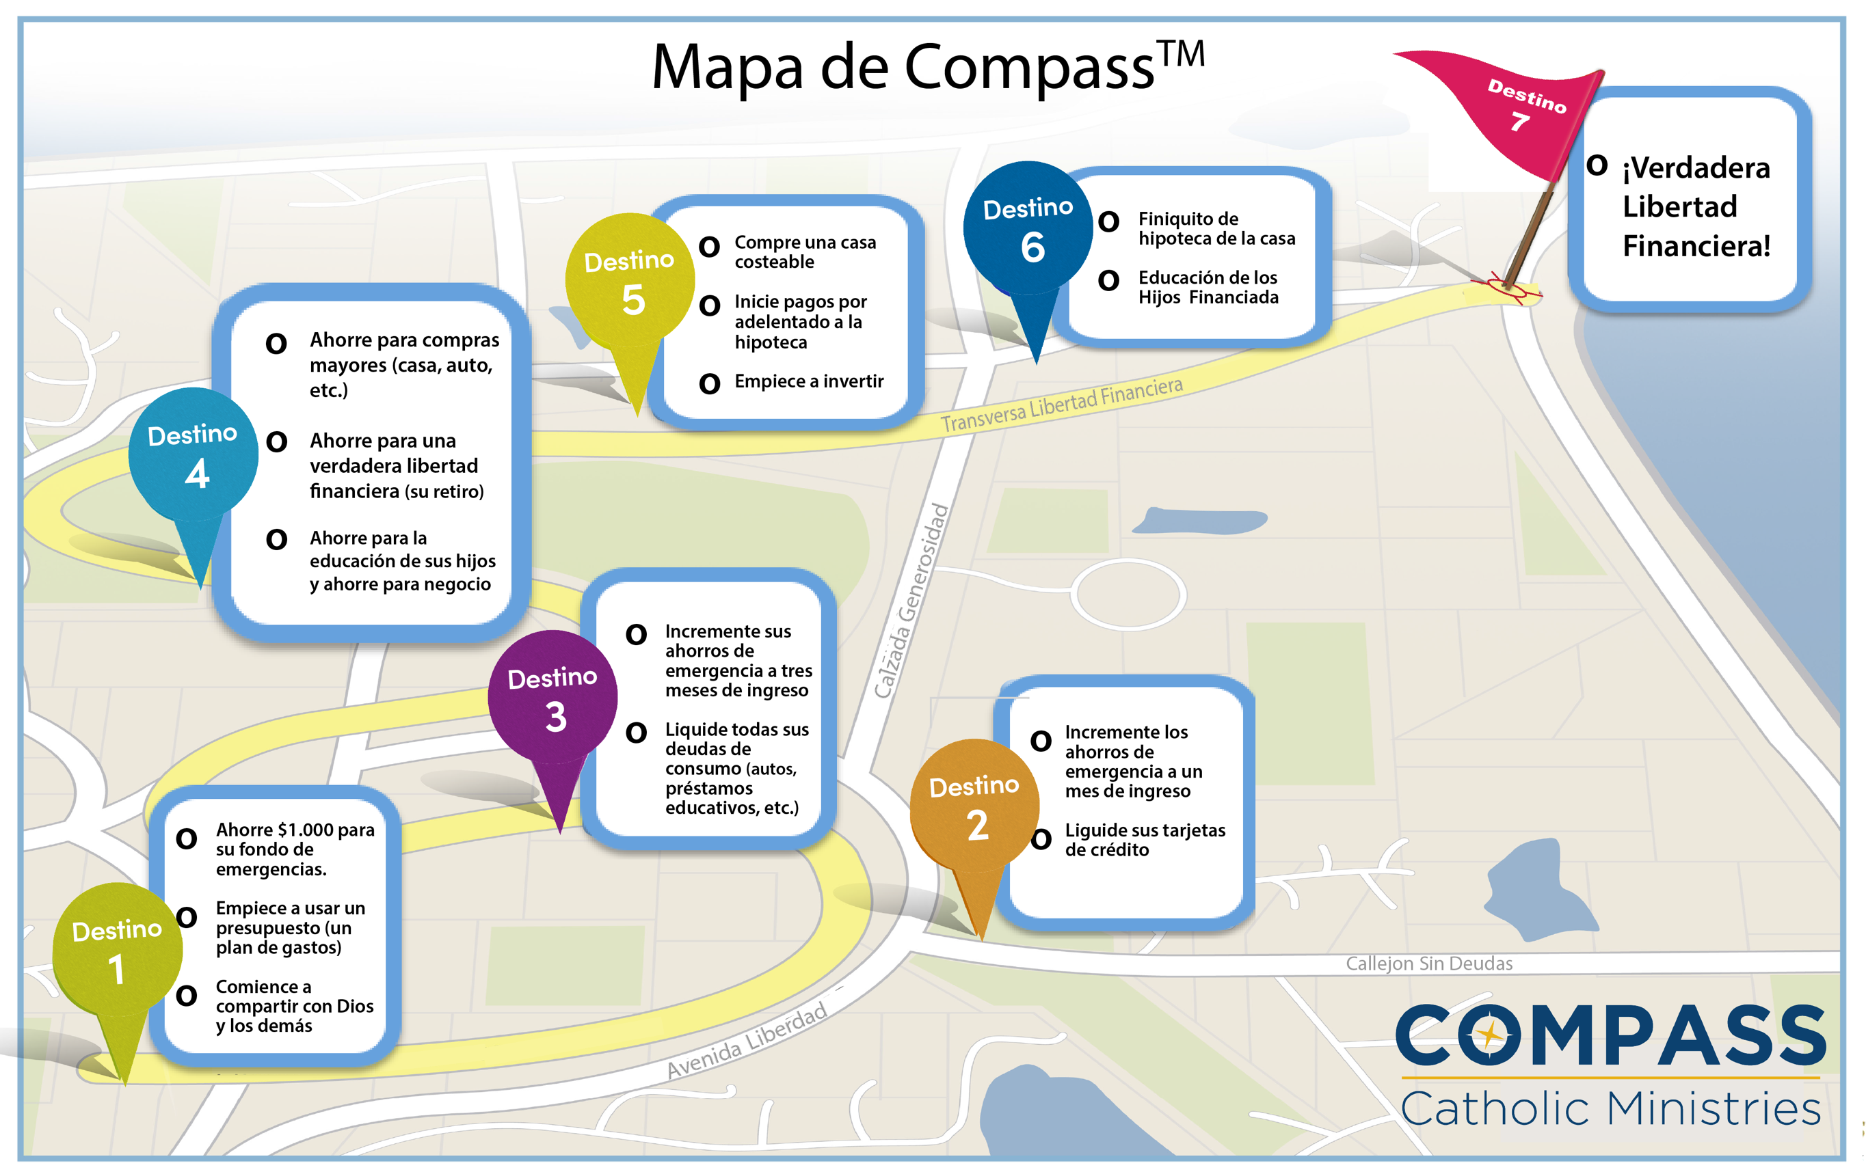

Destino 7

